シーン遷移
 | シーン移動
 | そのシーンで開く

タイトルシーン |  | セレクトシーン | ゲームシーン

セレクト画面
ゲーム画面
ゲームタイトル画面

 |  | 勝利シーン
 |  |  | ポーズ

クリア画面
ポーズ画面

 |  | 敗北シーン

リザルト画面
オプション |  |  | オプション

オプション画面
オプション画面

コントローラー
※X-BOX基準
 |  |  | ※ゲーム
ボタン | ゲーム | その他 |  | 移動
A | ジャンプ | 決定
A+A | ジャンプ切り |  |  |  | ポーズ
B |  | 戻る
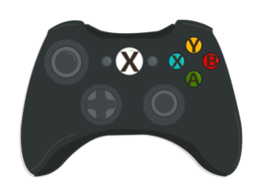
B+RT | 魔法攻撃(遠距離) |  |  |  |  | 攻撃
Y+RT | 魔法攻撃(近距離)
X | 攻撃 |  |  |  |  | ジャンプ
LT | 防御
右スティック | カメラ操作 |  |  |  |  | カメラ操作
左スティック | 移動
オプションボタン | ポーズ

 |  |  | ※その他 | 移動

 |  |  |  |  |  | キャンセル
 |  |  |  |  |  | 決定

